チェックリスト
①入会申込書（全日・保証）のシートから入力下さい。
共通する項目は他のシートに反映されます。
各シート 緑色部分は都度入力下さい。
...
 |  | 自己で用意する書類
□ | 入会申込書（全日+保証） | 12 | □ | 免許申請書の写し一式 （既免許業者は更新申請書） ※不足書類がある場合は再作成の上提出
□ | 弁済業務保証金分担金納付書 | 13 | □ | 【既供託業者のみ】 ①宅建免許証の写し ②供託書（1,000万円分）の写し
□ | 連帯保証人届出書(法人の場合） ※主たる個人の場合、審査結果による （署名・実印押印）

□ | 誓約書 | 14 | □ | 大阪府発行免許通知はがきの写 既免許業者は免許証の写し ※大臣免許＝免許決定通知書（地方整備局発行）

□ | 確約書 （実印押印） | 15 | □ | 【法人申請者】 ①法人印鑑証明書 原本1通
□ | 写真・取引士証の表・裏写し |  | □ | ②連帯保証人（代表者）の印鑑証明書 原本1通
□ | 公益社団法人 全日本不動産協会 個人情報のお取り扱いについて |  | □ | ③法人の登記事項証明書 写し1通 （事業目的欄に宅建業を営む旨の記載が必要）
□ | 公益社団法人 不動産保証協会 個人情報のお取り扱いについて |  | □ | 【個人申請者】個人印鑑証明書 原本1通
□ | 近畿レインズ・ラビーネット加入申込書 | ◆ | □ | 他協会社員の場合は『弁済業務保証金分担金納付書』写し（供託書写し添付）
...

連絡先
 |  |  |  | 入会申込み書に添えてご提出下さい。
 |  | 本店 | 支店
 |  | ○

 | 月 |  | 日
 | 月 |  | 日

←①入会申込書の内容が反映されます。
 | 専任取引士
 | 0
 | 政令使用人
 | 0
府庁受付 日付 |  | 2019.1.8
←赤字部分を入力ください
番号 |  | 16-111
全日 花子
...
←代理人の方は入力ください
...
委員 | 委員 | 委員 | 委員
...

③連帯保証人届出書（法人の場合のみ提出）
...
印
...
月 | 0 | 日 | 生
...
― | 0
...
 |  |  | 万円
...
印
...
月 |  | 日 | 生
...
―
...

連帯保証人届出書記入例１
本書面は、個人事業者は原則不要です
入力不可・自署お願いします。

 |  |  |  |  |  |  |  | 任し、新任の代表者による連帯保証書の提出があった場合でも、代表者在任中の取引に関する還付充当
 |  | 連帯保証人届出書 |  |  |  |  |  | 金の納付は新任の代表者とともに連帯して保証します。なお、同宅地建物取引業者の代表者を退任した場
 |  |  |  |  |  |  |  | 合でも、新任の代表者による連帯保証書の提出がない場合には､代表者を退任した後の取引に関する還付
 |  |  |  |  |  |  |  | 充当金の納付についても、連帯して保証します。
 |  |  |  |  |  |  |  | 代表者以外の第三者保証人の保証期間については、原則として本連帯保証書提出の日から５年間とし、
大阪府または国交省より、免許番号の通知を受けている場合はご記入下さい
 |  |  |  |  |  |  |  | その期間内に申出のあった債権について、貴協会が認証したことによる還付充当金の納付を連帯して保
代表者個人の実印を押印し、印鑑証明書を添付してください。
※事務局受付より3ヶ月以内
 |  |  |  |  |  |  |  | 証します。
 |  |  |  |  |  |  |  |  |  |  |  |  |  |  |  |  |  |  |  |  |  |  |  | （自署・捺印の上、発行後3ヶ月以内の印鑑証明書を添付のこと。）
6 | 日
 |  |  |  |  |  |  | 令和２ |  | 年 | 1 | 月 | 6 | 日
 |  | （ |  | ）
 |  | （ | 1 | ） | 123456 | 号 |  |  |  |  | 本籍 |  |  | 長野県北安曇郡白馬村〇-△-□
 |  |  |  |  |  |  |  |  |  |  | 住所 |  |  | 大阪市北区本庄東1-1-10
...
個人印
（実印）
 |  |  |  |  |  |  | 連帯保証人 |  |  |  | 氏名 |  |  | 全日 太郎 |  |  |  |  |  |  |  |  | ㊞
 |  |  |  |  |  |  | （代表者） |  |  |  | 生年月日 |  |  |  | 昭和６１ |  | 年 | 10 | 月 | 19 | 日 | 生

 |  | 連帯保証書 |  |  |  |  |  |  |  |  | 電話番号 |  |  | 090-0000-0000
 |  |  |  |  |  |  |  |  |  |  | 極度額 |  |  |  |  | 例 1,000万 |  |  |  |  |  | 円
極度額計算方法
1,000万円+５００万円×従たる事務所の数
例
①本店のみ １，０００万円
②本店+従たる事務所1か所 １，５００万円
...
 |  |  |  |  |  |  |  |  |  |  | 本籍
 |  |  |  |  |  |  |  |  |  |  | 住所
...
 |  |  |  |  |  |  |  |  |  |  | 氏名 |  |  |  |  |  |  |  |  |  |  |  | ㊞
 |  |  |  |  |  |  | 連帯保証人 |  |  |  | 職業
 |  |  |  |  |  |  | （第三者）
訂正不可、修正ペン・テープ使用不可。
現在、第三者の連帯保証人は原則不要です。
※協会が必要と判断した場合を除く
 |  |  |  |  |  |  |  |  |  |  | 生年月日 |  |  |  |  |  | 年 |  | 月 |  | 日 | 生
 |  |  |  |  |  |  |  |  |  |  | 電話番号
...
 |  |  |  |  |  |  |  |  |  |  | 極度額 |  |  |  |  |  |  |  |  |  |  | 円
...
 |  |  |  |  |  |  | 本部名 |  |  |  |  |  | 入会日 |  |  |  |  |  | 統一コード
...

⑤確約書
...
印
（実印／印鑑証明書添付）
...

⑨近畿レインズ加入申込書
R-No.
公益社団法人 全日本不動産協会
全日本不動産近畿流通センター 御中

 |  |  |  |  | 申込年月日 |  | ： | 令和 | 0 | 年 | 0 | 月 | 0 | 日

▼ 近畿レインズIP型加入申込書 ▼

 | 近畿レインズIP型（以下「レインズ」）の諸規程並びに利用条件を遵守のうえ利用することを確約し、
 | 加入申込致します。

 | 商号又は名称（支店名も記載） |  |  |  |  | 代表者名

 | 免許番号
 |  |  |  | （

 | 所在地 〒

 | TEL
...
・ | このお申込でレインズのIDが発行されます。ID及びパスワードは供託日に当協会へ登録のメールアドレスへ確認方法等をご通知致します。初期のパスワードは当センターで自動設定致します。希望するパスワードへ変更したい場合はログイン後に各自で変更をお願い致します。
 |  | 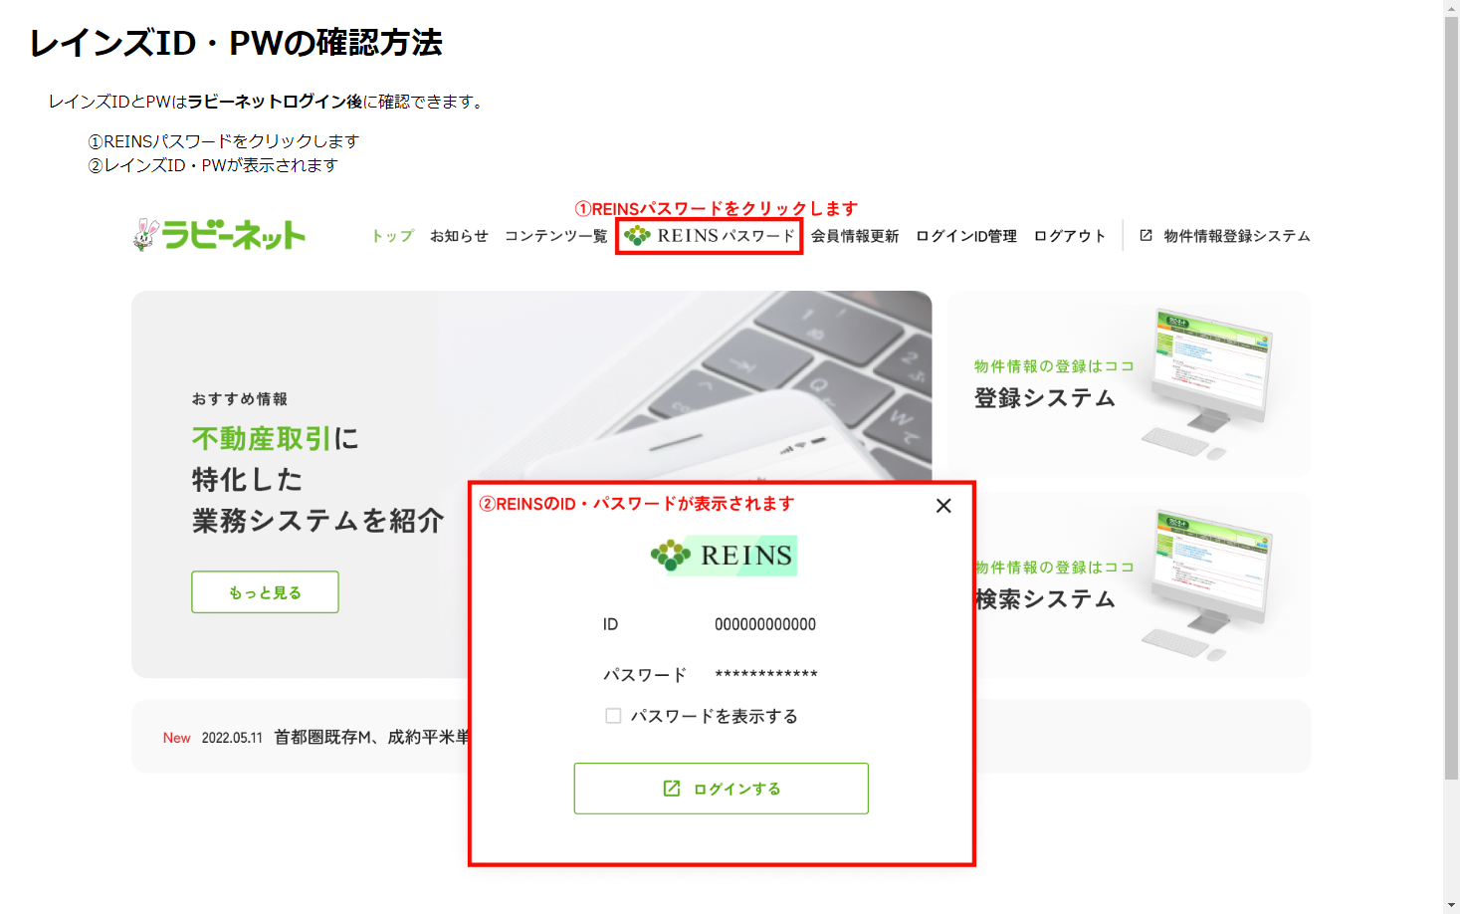
・ | レインズは公益社団法人近畿圏不動産流通機構が運営するシステムです。このシステムを利用し物件情報を登録することで宅建業法34条2項の指定流通機構への登録義務を果たすことができます。

・ | 利用する前に運営規程や利用規約・ガイドライン、マニュアル等を必ずご一読下さい。 利用に際しましては各法令を遵守して下さい。規約やマニュアル等はレインズのメインメニューに掲載しております。

・ | レインズは一定以上のアクセスを行うと利用料が発生致します。レインズ利用料のご請求は「SMBCファイナンスサービス株式会社」を通じての請求となります。課金対象項目やお支払方法等、詳しくは東日本レインズIP型ホームページを御覧下さい。

 |  |  | 〒540-0012 大阪市中央区谷町1-3-26 全日大阪会館
...

⑩入会申込書（ＴＲＡ）
)

受付印
)
...

